상품제안서
3in1 여행용파우치세트 | 상품코드: S30937

 |  |  |  |  |  |  | 02-713-8555 | www.synergygift.co.kr
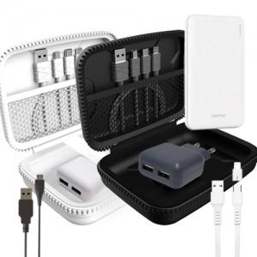

【상세/제작정보】 | 3in1 멀티 케이블 2포트 동시 충전기 보조배터리 여행용파우치세트

【인쇄/포장옵션】 | 실크, 레이저, 풀칼라 / 포장지포장

【공급단가】 | 수량 | 30~ | 100~ | 500~ | 1,000~ | 2,000~
*VAT별도 | 단가 | 16,910원 | 16,290원 | 15,660원 | 15,030원 | 14,660원

【상품 URL】 | https://www.synergygift.co.kr:443/src/goods_detail.php?gdno=30937

